MEDAILLE MIXTE
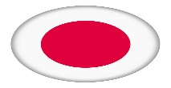

2025

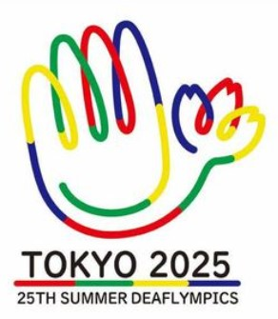

25 ème

DEAFLYMPICS

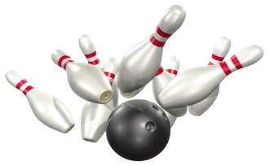
JAPON

TOKYO 2025

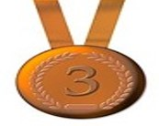
Médailles

TEAM MIXTE |  | COREE SUD | UKRAINE |  | TAÏWAN | TAÏWAN

 |  | OR | ARGENT |  | BRONZE |  | T
COREE SUD |  | 1 |  |  | 1 |  | 2
TAÏWAN |  |  |  | 1 |  |  | 1
UKRAINE | 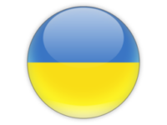 |  |  |  | 1 |  | 1

MEDAILLE H
2025

25 ème

DEAFLYMPICS

JAPON

TOKYO 2025

Médailles

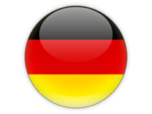
UNO

DUO |  | HO choon séong SYABIL syamul a. |  | 0 | 0 |  | 0

TEAM |  |  |  |  | 0 |  | 0

 |  | OR |  | ARGENT | BRONZE |  |  | T
ALLEMAGNE |  |  | 2 |  | 1 |  |  | 3
MALAISIE | 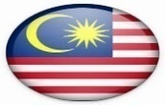 |  | 1 |  |  |  |  | 1
COREE SUD |  |  |  | 2 | 2 |  |  | 4
UKRAINE |  |  |  | 1 |  |  |  | 1
TAÏWAN |  |  |  |  | 1 |  |  | 1
POLOGNE |  |  |  |  |  | 1 |  | 1
BELGIQUE |  |  |  |  |  | 1 |  | 1

UNO H
25 ème DEAFLYMPICS

UNO

PODIUM

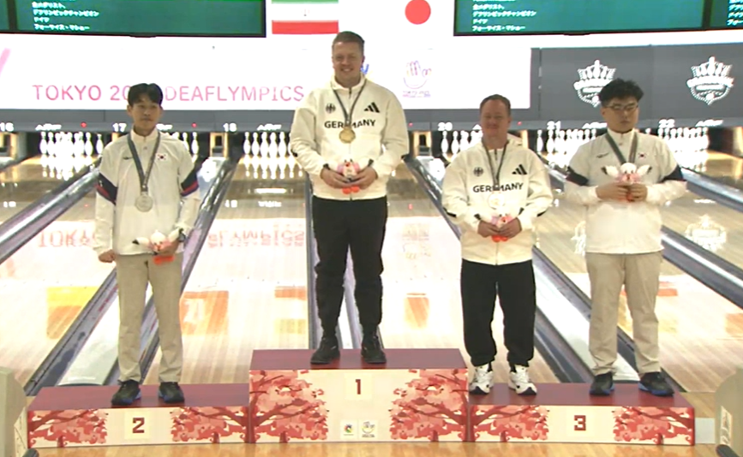

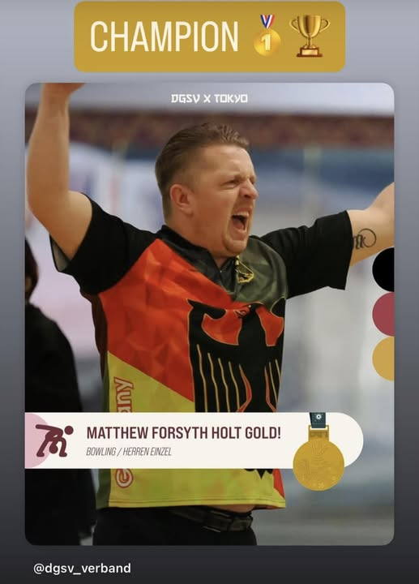

 |  |  |  |  |  |  |  |  |  |  |  |  |  |  | 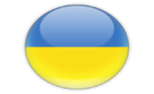

 | BAK JIEUNG |  |  | FORSITH mattew |  |  |  | DUDA DANIEL . PARK JI-HONG

UNO

CLASSEMENT

1 |  |  | ALLEMAGNE |  |  | FORSYTH |  |  |  |  | matthew

2 |  |  | COREE SUD |  |  | BAK |  |  |  |  | jaeung

3 |  |  | ALLEMAGNE |  |  | DUDA |  |  |  |  | daniel

3 |  |  | COREE SUD |  |  | PARK |  |  |  |  | jihong

FINALE

D1 |  |  |  | COREE SUD |  |  | 0 | 0 |  |  | 0 |  |  | 17

 |  |  | jaeung | BAK |  |  | 191 | 203

C1 |  |  |  | ALLEMAGNE |  |  | 1 | 1 |  |  | 2 |  |  | 19

 |  |  | matthew | FORSYTH |  |  | 211 | 214

DEMI - FINALE

A1 |  |  |  | COREE SUD |  |  | 0 | 1 | 1 |  | 2 |  |  | 17

 |  |  | jaeung | BAK |  |  | 215 | 219 | 214

D1 |  |  |  | ALLEMAGNE |  |  | 1 | 0 | 0 |  | 1 |  |  | 4

 |  |  | daniel | DUDA |  |  | 232 | 212 | 189

B1 |  |  |  | COREE SUD |  |  | 1 | 0 | 0 |  | 1 |  |  | 15

 |  |  | jihong | PARK |  |  | 202 | 174 | 192

C1 |  |  |  | ALLEMAGNE |  |  | 0 | 1 | 1 |  | 2 |  |  | 19

 |  |  | matthew | FORSYTH |  |  | 182 | 258 | 268

ROUND 2 |  |  |  |  |  |  |  |  |  |  | RECORDS
 |  |  |  |  |  |  |  |  |  |  | 1 L |  | 289
 |  |  |  |  |  |  |  |  |  |  | 5 L |  | 1119

POULE A

1 |  |  |  | COREE SUD |  | 3 | 3 | 0 | 3 | 3 | 12 |  |  | 17
 |  |  | jaeung | BAK |  | 205 | 221 | 234 | 224 | 235 | 1119 |  | 223.80
 |  |  |  |  |  | 160 | 189 | 244 | 194 | 211
 |  |  |  |  |  | ASIMOGLU | SYABIL | TOBA | DANILIUK | HSIEH

2 |  |  |  | UKRAINE |  | 3 | 0 | 3 | 0 | 3 | 9 |  |  | 9
 |  |  | vadym | DANILIUK |  | 216 | 201 | 206 | 194 | 192 | 1009 |  | 201.80
 |  |  |  |  |  | 194 | 212 | 200 | 224 | 155
 |  |  |  |  |  | SYABIL | TOBA | HSIEH | BAK | ASIMOGLU

3 |  |  |  | MALAISIE |  | 0 | 0 | 3 | 3 | 3 | 9 |  |  | 16
 |  |  | syamul azam | SYABIL |  | 194 | 189 | 222 | 204 | 180 | 989 |  | 197.80
 |  |  |  |  |  | 216 | 221 | 180 | 175 | 158
 |  |  |  |  |  | DANILIUK | BAK | ASIMOGLU | HSIEH | TOBA

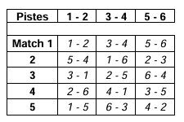
4 |  |  |  | JAPON |  | 0 | 3 | 3 | 0 | 0 | 6 |  |  | 8
 |  |  | yasuyuki | TOBA |  | 233 | 212 | 244 | 211 | 158 | 1058 |  | 211.60
 |  |  |  |  |  | 236 | 201 | 234 | 226 | 180
 |  |  |  |  |  | HSIEH | DANILIUK | BAK | ASIMOGLU | SYABIL

5 |  |  |  | TURQUIE |  | 0 | 3 | 0 | 3 | 0 | 6 |  |  | 24
 |  |  | ihan | ASIMOGLU |  | 160 | 207 | 180 | 226 | 155 | 928 |  | 185.60
 |  |  |  |  |  | 205 | 196 | 222 | 211 | 192
 |  |  |  |  |  | BAK | HSIEH | SYABIL | TOBA | DANILIUK

6 |  |  |  | TAÏWAN |  | 3 | 0 | 0 | 0 | 0 | 3 |  |  | 1
 |  |  | sheng-fu | HSIEH |  | 236 | 196 | 200 | 175 | 211 | 1018 |  | 203.60
 |  |  |  |  |  | 233 | 207 | 206 | 204 | 235
 |  |  |  |  |  | TOBA | ASIMOGLU | DANILIUK | SYABIL | BAK

ROUND 2 |  |  |  |  |  |  |  |  |  |  | RECORDS
 |  |  |  |  |  |  |  |  |  |  | 1 L |  | 289
 |  |  |  |  |  |  |  |  |  |  | 5 L |  | 1119

POULE B

1 |  |  |  | COREE SUD |  | 3 | 3 | 0 | 3 | 3 | 12 |  |  | 15
 |  |  | jihong | PARK |  | 225 | 215 | 185 | 193 | 178 | 996 |  | 199.20
 |  |  |  |  |  | 190 | 207 | 248 | 172 | 137
 |  |  |  |  |  | BARTOUT | CHOI | RABKEVICS | IALOVEGA | BARTHOLOME

2 |  |  |  | LETTONIE |  | 3 | 3 | 3 | 0 | 0 | 9 |  |  | 23
 |  |  | normunds | RABKEVICS |  | 253 | 189 | 248 | 211 | 171 | 1072 |  | 214.40
 |  |  |  |  |  | 205 | 183 | 185 | 225 | 218
 |  |  |  |  |  | CHOI | IALOVEGA | PARK | BARTHOLOME | BARTOUT

3 |  |  |  | BELGIQUE |  | 3 | 3 | 0 | 3 | 0 | 9 |  |  | 7
 |  |  | christophe | BARTHOLOME |  | 225 | 223 | 184 | 225 | 137 | 994 |  | 198.80
 |  |  |  |  |  | 223 | 166 | 193 | 211 | 178
 |  |  |  |  |  | IALOVEGA | BARTOUT | CHOI | RABKEVICS | PARK

4 |  |  |  | FRANCE |  | 0 | 0 | 3 | 3 | 3 | 9 |  |  | 10
 |  |  | ludovic | BARTOUT |  | 190 | 166 | 180 | 190 | 218 | 944 |  | 188.80
 |  |  |  |  |  | 225 | 223 | 170 | 156 | 171
 |  |  |  |  |  | PARK | BARTHOLOME | IALOVEGA | CHOI | RABKEVICS

5 |  |  |  | UKRAINE |  | 0 | 0 | 0 | 0 | 3 | 3 |  |  | 2
 |  |  | vladislav | IALOVEGA |  | 223 | 183 | 170 | 172 | 203 | 951 |  | 190.20
 |  |  |  |  |  | 225 | 189 | 180 | 193 | 189
 |  |  |  |  |  | BARTHOLOME | RABKEVICS | BARTOUT | PARK | CHOI

6 |  |  |  | COREE SUD |  | 0 | 0 | 3 | 0 | 0 | 3 |  |  | 18
 |  |  | hong-chang | CHOI |  | 205 | 207 | 193 | 156 | 189 | 950 |  | 190.00
 |  |  |  |  |  | 253 | 215 | 184 | 190 | 203
 |  |  |  |  |  | RABKEVICS | PARK | BARTHOLOME | BARTOUT | IALOVEGA

ROUND 2 |  |  |  |  |  |  |  |  |  |  | RECORDS
 |  |  |  |  |  |  |  |  |  |  | 1 L |  | 289
 |  |  |  |  |  |  |  |  |  |  | 5 L |  | 1119

POULE C

1 |  |  |  | ALLEMAGNE |  | 3 | 3 | 3 | 3 | 3 | 15 |  |  | 19
 |  |  | matthew | FORSYTH |  | 220 | 219 | 215 | 196 | 223 | 1073 |  | 214.60
 |  |  |  |  |  | 208 | 177 | 193 | 191 | 172
 |  |  |  |  |  | TRUBIN | LINDEMANN | KIM | CHEN | KRISTENSEN

2 |  |  |  | UKRAINE |  | 0 | 3 | 3 | 0 | 3 | 9 |  |  | 22
 |  |  | sergiy | TRUBIN |  | 208 | 235 | 257 | 208 | 192 | 1100 |  | 220.00
 |  |  |  |  |  | 220 | 158 | 189 | 236 | 184
 |  |  |  |  |  | FORSYTH | KRISTENSEN | LINDEMANN | KIM | CHEN

3 |  |  |  | ALLEMAGNE |  | 3 | 0 | 0 | 3 | 3 | 9 |  |  | 14
 |  |  | kévin | LINDEMANN |  | 197 | 177 | 189 | 228 | 205 | 996 |  | 199.20
 |  |  |  |  |  | 195 | 219 | 257 | 225 | 199
 |  |  |  |  |  | CHEN | FORSYTH | TRUBIN | KRISTENSEN | KIM

4 |  |  |  | COREE SUD |  | 3 | 0 | 0 | 3 | 0 | 6 |  |  | 6
 |  |  | jisu | KIM |  | 189 | 181 | 193 | 236 | 199 | 998 |  | 199.60
 |  |  |  |  |  | 163 | 224 | 215 | 208 | 205
 |  |  |  |  |  | KRISTENSEN | CHEN | FORSYTH | TRUBIN | LINDEMANN

5 |  |  |  | TAÏWAN |  | 0 | 3 | 3 | 0 | 0 | 6 |  |  | 11
 |  |  | chien-hao | CHEN |  | 195 | 224 | 196 | 191 | 184 | 990 |  | 198.00
 |  |  |  |  |  | 197 | 181 | 191 | 196 | 192
 |  |  |  |  |  | LINDEMANN | KIM | KRISTENSEN | FORSYTH | TRUBIN

6 |  |  |  | DANEMARK |  | 0 | 0 | 0 | 0 | 0 | 0 |  |  | 3
 |  |  | oliver | KRISTENSEN |  | 163 | 158 | 191 | 225 | 172 | 909 |  | 181.80
 |  |  |  |  |  | 189 | 235 | 196 | 228 | 223
 |  |  |  |  |  | KIM | TRUBIN | CHEN | LINDEMANN | FORSYTH

ROUND 2 |  |  |  |  |  |  |  |  |  |  | RECORDS
 |  |  |  |  |  |  |  |  |  |  | 1 L |  | 289
 |  |  |  |  |  |  |  |  |  |  | 5 L |  | 1119

POULE D

1 |  |  |  | ALLEMAGNE |  | 3 | 3 | 3 | 3 | 3 | 15 |  |  | 4
 |  |  | daniel | DUDA |  | 205 | 236 | 213 | 205 | 195 | 1054 |  | 210.80
 |  |  |  |  |  | 190 | 213 | 180 | 191 | 142
 |  |  |  |  |  | WILDENHAYN | SZCZESNY | WASE | ORAIF | ORAIF

2 |  |  |  | ALLEMAGNE |  | 0 | 3 | 3 | 3 | 3 | 12 |  |  | 5
 |  |  | simon | WILDENHAYN |  | 190 | 235 | 196 | 269 | 254 | 1144 |  | 228.80
 |  |  |  |  |  | 205 | 207 | 175 | 242 | 197
 |  |  |  |  |  | DUDA | WASE | ORAIF | SZCZESNY | ORAIF

3 |  |  |  | POLOGNE |  | 3 | 0 | 3 | 0 | 3 | 9 |  |  | 21
 |  |  | grzegorz | SZCZESNY |  | 215 | 213 | 245 | 242 | 170 | 1085 |  | 217.00
 |  |  |  |  |  | 203 | 236 | 203 | 269 | 164
 |  |  |  |  |  | ORAIF | DUDA | ORAIF | WILDENHAYN | WASE

4 |  |  |  | ARABIE-SAOUDITE |  | 3 | 3 | 0 | 0 | 0 | 6 |  |  | 13
 |  |  | bassam | ORAIF |  | 211 | 224 | 203 | 191 | 197 | 1026 |  | 205.20
 |  |  |  |  |  | 149 | 159 | 245 | 205 | 254
 |  |  |  |  |  | WASE | ORAIF | SZCZESNY | DUDA | WILDENHAYN

5 |  |  |  | ARABIE-SAOUDITE |  | 0 | 0 | 0 | 3 | 0 | 3 |  |  | 20
 |  |  | basem | ORAIF |  | 203 | 159 | 175 | 241 | 142 | 920 |  | 184.00
 |  |  |  |  |  | 215 | 224 | 196 | 151 | 195
 |  |  |  |  |  | SZCZESNY | ORAIF | WILDENHAYN | WASE | DUDA

6 |  |  |  | SUEDE |  | 0 | 0 | 0 | 0 | 0 | 0 |  |  | 12
 |  |  | albin | WASE |  | 149 | 207 | 180 | 151 | 164 | 851 |  | 170.20
 |  |  |  |  |  | 211 | 235 | 213 | 241 | 170
 |  |  |  |  |  | ORAIF | WILDENHAYN | DUDA | ORAIF | SZCZESNY

 |  |  | qualifications |  |  |  |  |  |  |  | RECORDS
 |  |  |  |  |  |  |  |  |  |  | 1 L | 289
 |  |  |  |  |  |  |  |  |  |  | 6 L | 1489

Cl | PAYS |  | PRENOMS | NOMS | L 1 | L 2 | L 3 | L 4 | L 5 | L 6 | TOTAL |  | MOY. | CUT

1 |  | TPE | sheng-fu | HSIEH | 257 | 236 | 185 | 200 | 214 | 268 | 1360 |  | 226.67 | -1125
2 |  | UKR | vladislav | IALOVEGA | 203 | 258 | 267 | 192 | 203 | 236 | 1359 |  | 226.50 | 235
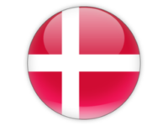 3 |  | DEN | oliver | KRISTENSEN | 197 | 248 | 241 | 199 | 247 | 178 | 1310 |  | 218.33 | 234
4 |  | GER | daniel | DUDA | 193 | 246 | 167 | 246 | 220 | 223 | 1295 |  | 215.83 | 170
5 |  | GER | simon | WILDENHAYN | 238 | 192 | 214 | 215 | 215 | 202 | 1276 |  | 212.67 | 151
6 |  | KOR | jisu | KIM | 257 | 180 | 232 | 225 | 191 | 184 | 1269 |  | 211.50 | 144
7 |  | BEL | christophe | BARTHOLOME | 158 | 178 | 243 | 256 | 215 | 205 | 1255 |  | 209.17 | 130
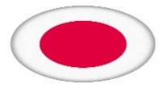 8 |  | JPN | yasuyuki | TOBA | 228 | 184 | 192 | 214 | 189 | 231 | 1238 |  | 206.33 | 113
9 |  | UKR | vadym | DANILIUK | 190 | 202 | 174 | 200 | 228 | 222 | 1216 |  | 202.67 | 91
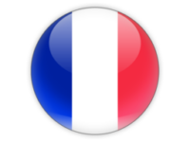 10 |  | FRA | ludovic | BARTOUT | 208 | 211 | 162 | 243 | 201 | 186 | 1211 |  | 201.83 | 86
11 |  | TPE | chien-hao | CHEN | 205 | 178 | 225 | 171 | 193 | 224 | 1196 |  | 199.33 | 71
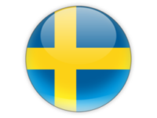 12 |  | SWE | albin | WASE | 217 | 150 | 168 | 226 | 145 | 289 | 1195 |  | 199.17 | 70
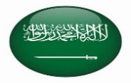 13 |  | KSA | bassam | ORAIF | 214 | 184 | 223 | 206 | 197 | 170 | 1194 |  | 199.00 | 69
14 |  | GER | kévin | LINDEMANN | 238 | 233 | 177 | 192 | 185 | 164 | 1189 |  | 198.17 | 64
15 |  | KOR | jihong | PARK | 192 | 202 | 212 | 207 | 201 | 171 | 1185 |  | 197.50 | 60
16 |  | MAS | syamul azam | SYABIL | 211 | 177 | 222 | 167 | 174 | 219 | 1170 |  | 195.00 | 45
17 |  | KOR | jaeung | BAK | 219 | 176 | 172 | 195 | 198 | 205 | 1165 |  | 194.17 | 40
18 |  | KOR | hong-chang | CHOI | 203 | 194 | 193 | 203 | 181 | 183 | 1157 |  | 192.83 | 32
19 |  | GER | matthew | FORSYTH | 199 | 178 | 237 | 210 | 161 | 167 | 1152 |  | 192.00 | 27
20 |  | KSA | basem | ORAIF | 218 | 180 | 213 | 200 | 160 | 178 | 1149 |  | 191.50 | 24
21 |  | POL | grzegorz | SZCZESNY | 193 | 232 | 199 | 156 | 169 | 188 | 1137 |  | 189.50 | 12
22 |  | UKR | sergiy | TRUBIN | 161 | 200 | 183 | 192 | 188 | 206 | 1130 |  | 188.33 | 5
23 |  | LAT | normunds | RABKEVICS | 188 | 193 | 167 | 188 | 188 | 202 | 1126 |  | 187.67 | 1
24 |  | TUR | ihan | ASIMOGLU | 187 | 180 | 166 | 225 | 194 | 173 | 1125 |  | 187.50 | 0
25 |  | POL | michal | PICK | 149 | 204 | 205 | 192 | 248 | 125 | 1123 |  | 187.17 | -2
26 |  | USA | kris | BURFORD | 140 | 189 | 194 | 224 | 189 | 184 | 1120 |  | 186.67 | -5
27 |  | POL | tomasz | ZAREK | 139 | 224 | 224 | 234 | 165 | 131 | 1117 |  | 186.17 | -8
28 |  | FRA | charles | PELICAN | 220 | 178 | 168 | 194 | 188 | 167 | 1115 |  | 185.83 | -10
29 |  | BRN | husain | ALABED | 168 | 234 | 191 | 215 | 148 | 159 | 1115 |  | 185.83 | -10
30 |  | UKR | rodislav | MAIIER | 160 | 189 | 158 | 186 | 183 | 235 | 1111 |  | 185.17 | -14
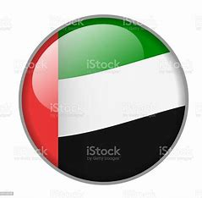 31 |  | UAE | adnan ali | MUALLEMI | 192 | 257 | 164 | 195 | 196 | 106 | 1110 |  | 185.00 | -15
32 |  | KSA | belal | ORAIF | 165 | 186 | 200 | 204 | 171 | 182 | 1108 |  | 184.67 | -17
33 |  | BEL | thomas | BARTHOLOME | 183 | 180 | 276 | 166 | 167 | 132 | 1104 |  | 184.00 | -21
34 |  | UAE | tariq shahab | ALBLOOSHI | 174 | 228 | 166 | 166 | 180 | 189 | 1103 |  | 183.83 | -22
35 |  | MAS | choon seong | HO | 180 | 173 | 222 | 192 | 156 | 179 | 1102 |  | 183.67 | -23
36 |  | USA | coray | BLACKWELL | 186 | 170 | 199 | 158 | 173 | 211 | 1097 |  | 182.83 | -28
37 |  | USA | ronnie | ZUCHEGNO | 180 | 170 | 198 | 188 | 190 | 168 | 1094 |  | 182.33 | -31
38 |  | CHN | xiaofeng | SHI | 190 | 163 | 213 | 161 | 201 | 158 | 1086 |  | 181.00 | -39
39 |  | ARG | daniel | LOPEZ | 166 | 202 | 195 | 178 | 148 | 192 | 1081 |  | 180.17 | -44
40 |  | BRA | marcelo | JUNIOR | 202 | 183 | 153 | 182 | 161 | 199 | 1080 |  | 180.00 | -45
41 |  | MAS | mohd firdaus | MOHAMAD | 180 | 179 | 179 | 205 | 125 | 207 | 1075 |  | 179.17 | -50
42 |  | DEN | steen vagner | JENSEN | 144 | 233 | 202 | 182 | 158 | 154 | 1073 |  | 178.83 | -52
43 |  | MAS | mohd zaidi | AWANG | 158 | 182 | 189 | 159 | 188 | 196 | 1072 |  | 178.67 | -53
44 |  | AUS | david-john | HAYWARD | 150 | 208 | 169 | 196 | 179 | 169 | 1071 |  | 178.50 | -54
45 |  | PHI | lorenzo | GONZALES | 151 | 208 | 185 | 202 | 187 | 138 | 1071 |  | 178.50 | 1071
46 |  | MAC | ho man | UN | 173 | 185 | 191 | 181 | 149 | 189 | 1068 |  | 178.00 | -57
47 |  | TPE | tai-an | LU | 176 | 208 | 180 | 160 | 156 | 188 | 1068 |  | 178.00 | -57
48 |  | JPN | hiroomi | KOMATSU | 170 | 154 | 173 | 156 | 199 | 214 | 1066 |  | 177.67 | -59
49 |  | DEN | pierre | BOCQUET | 162 | 179 | 180 | 170 | 187 | 186 | 1064 |  | 177.33 | -61
50 |  | FRA | davy | LACROIX | 207 | 179 | 184 | 174 | 136 | 182 | 1062 |  | 177.00 | -63
51 | 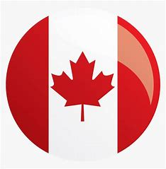 | CAN | gilles | GRAVEL | 169 | 193 | 181 | 184 | 157 | 176 | 1060 |  | 176.67 | -65
52 |  | FRA | grégory | IMBERT | 192 | 149 | 163 | 191 | 181 | 181 | 1057 |  | 176.17 | -68
53 |  | CAN | françois | COUTURE | 153 | 168 | 202 | 178 | 169 | 174 | 1044 |  | 174.00 | -81
54 |  | UAE | adnan saif | AL JABERI | 183 | 160 | 171 | 150 | 183 | 191 | 1038 |  | 173.00 | -87
56 |  | TPE | lin-shin | TSAI | 131 | 170 | 221 | 162 | 164 | 179 | 1027 |  | 171.17 | -98
55 |  | HGK | hoi tak | TANG | 163 | 174 | 205 | 152 | 182 | 151 | 1027 |  | 171.17 | -98
57 |  | BRN | nedhal | ALMEHAIZA | 174 | 151 | 146 | 169 | 189 | 195 | 1024 |  | 170.67 | -101
58 |  | DEN | peter-frank | JORGENSEN | 152 | 214 | 152 | 174 | 166 | 147 | 1005 |  | 167.50 | -120
59 |  | USA | darryl | CONNER | 197 | 144 | 158 | 162 | 165 | 177 | 1003 |  | 167.17 | -122
60 |  | KSA | fahad | ALROMAIH | 189 | 141 | 144 | 183 | 184 | 159 | 1000 |  | 166.67 | -125
61 |  | POL | pawel | SZYMCZAK | 190 | 169 | 175 | 136 | 166 | 160 | 996 |  | 166.00 | -129
62 |  | HGK | siu chung | TANG | 180 | 169 | 153 | 157 | 175 | 157 | 991 |  | 165.17 | -134
63 |  | IRI | ali reza | KERMANI | 177 | 212 | 134 | 167 | 152 | 146 | 988 |  | 164.67 | -137
64 |  | JPN | kazuichi | ISHII | 160 | 134 | 124 | 197 | 188 | 182 | 985 |  | 164.17 | -140
65 |  | BEL | michel | RIVEZ | 162 | 157 | 145 | 181 | 127 | 200 | 972 |  | 162.00 | -153
66 |  | LET | maris | DUKURS | 178 | 188 | 141 | 182 | 160 | 123 | 972 |  | 162.00 | -153
67 |  | MAC | xin | WANG | 180 | 166 | 144 | 140 | 145 | 187 | 962 |  | 160.33 | -163
68 |  | BRN | hasan | ABDULHUSAIN | 152 | 188 | 170 | 161 | 132 | 159 | 962 |  | 160.33 | -163
69 |  | CHN | jianhao | LI | 177 | 165 | 152 | 126 | 155 | 184 | 959 |  | 159.83 | -166
70 |  | UAE | ali hassan | ALJABER | 200 | 130 | 178 | 105 | 198 | 148 | 959 |  | 159.83 | -166
71 |  | HKG | tsz long | LEUNG | 133 | 178 | 160 | 150 | 153 | 185 | 959 |  | 159.83 | -166
72 |  | HKG | kin long | LAM | 172 | 152 | 178 | 137 | 164 | 148 | 951 |  | 158.50 | -174
73 |  | CAN | claude | LAROSE | 198 | 176 | 188 | 115 | 104 | 158 | 939 |  | 156.50 | -186
74 |  | JPN | masanori | YAMAMOTO | 149 | 133 | 201 | 177 | 157 | 115 | 932 |  | 155.33 | -193
75 |  | BEL | vincent | LORANT | 127 | 143 | 164 | 174 | 183 | 139 | 930 |  | 155.00 | -195
76 |  | BRN | naser | HASAN | 157 | 162 | 159 | 171 | 159 | 120 | 928 |  | 154.67 | -197
77 |  | CHN | wei | SHOU | 134 | 138 | 135 | 198 | 138 | 166 | 909 |  | 151.50 | -216
78 |  | CAN | brian | BRINDZA | 157 | 129 | 126 | 148 | 146 | 151 | 857 |  | 142.83 | -268
79 |  | MAC | chang sang | CHOI | 108 | 118 | 170 | 171 | 159 | 126 | 852 |  | 142.00 | -273
80 |  | BRA | afonso | LOSS | 121 | 159 | 122 | 139 | 145 | 146 | 832 |  | 138.67 | -293
81 |  | CHN | yantao | ZHANG | 145 | 136 | 138 | 122 | 146 | 130 | 817 |  | 136.17 | -308

DUO H
25 ème DEAFLYMPICS

DUO

PODIUM

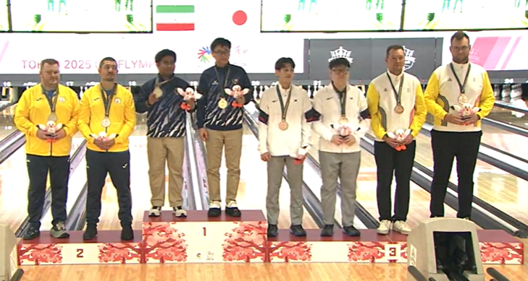

DANiLIUK vadim ialovega vladyslav |  | HO choon séong SYABIL syamul a. |  | BAK JAEUNG KIM JISU |  | Bartholomé christophe bartholomé thomas

DUO
...
28 |  | DANEMARK | 149 | 208 | 171

 | steen vagner | JENSEN
 | peter-frank | JORGENSEN

29 |  | BELGIQUE | 170 | 130 | 143

 | michel | RIVEZ
 | vincent | LORANT

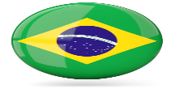
30 |  | BRESIL | 144 | 244 | 136

 | afonso | LOSS
 | marcelo | JUNIOR

31 |  | BARHEÏN | 171 | 187 | 136

 | naser | HASAN
 | hasan | ABDULHUSAIN

32 |  | U . S . A . | 171 | 187 | 136

 | coray | BLACKWELL
 | darryl | CONNER
...

TEAM H
25 ème DEAFLYMPICS

TEAM

PODIUM

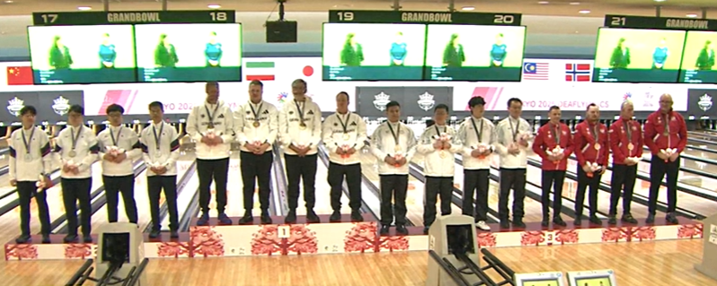

BAK JAEUNG CHOI HONG-CHANG KIM JISU PARK JIHONG | WILDENHAYN simon FORSITH MATTEW LINDEMANN kévin DUDA daniel | CHEN CHIEN - HAO HSIEH SHENG - FU LU TAI - AN TSAI LIN - SHIN | PICK MICHAL SZCZESNY GRZEGORZ SZYMCZAK pawel ZAREK tomasz

TEAM
...
 |  |  |  | 12 |  | 2
 |  |  |  | 1271 | 181.57
 |  |  |  |  | 3
...
 |  |  |  | 9 |  | 7
 |  |  |  | 1284 | 183.43
 |  |  |  |  | 5
...
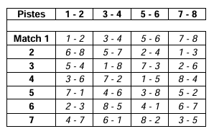
 |  |  |  | 9 |  | 4
 |  |  |  | 1367 | 195.29
 |  |  |  |  | 6
...
 |  |  |  | 6 |  | 5
 |  |  |  | 1256 | 179.43
 |  |  |  |  | 7
...
 |  |  |  | 9 |  | 3
 |  |  |  | 1282 | 183.14
 |  |  |  |  | 8
...

MEDAILLE F
2025

25 ème

DEAFLYMPICS

JAPON

TOKYO 2025

Médailles

UNO | COREE SUD | UKRAINE | TAÏWAN | TAÏWAN

DUO | 0 | MALAISIE | ALLEMAGNE | COREE SUD
...

MEDAILLE F (2)
2025

25 ème

DEAFLYMPICS

JAPON

TOKYO 2025

Médailles

UNO | COREE SUD | UKRAINE | TAÏWAN | TAÏWAN

DUO | 0 | MALAISIE | ALLEMAGNE | COREE SUD
...

UNO F
25 ème DEAFLYMPICS

UNO

PODIUM

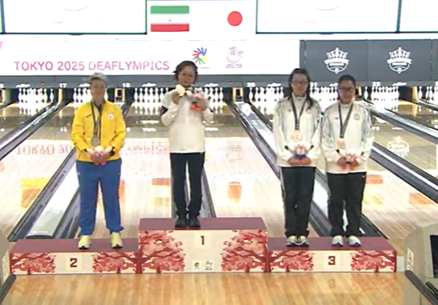

 | ZHUKOVA anzhelika |  |  | AN HYOUNGSOOK |  |  | LIN YA-CHIN . CHEN I-MAO

UNO

CLASSEMENT
...
1 |  | KOR | seonsil | HEO | 212 | 189
17 |  | GER | thalia | HOENIG | 129 | 210
18 |  | KOR | chanmi | LEE | 185 | 183
19 |  | UKR | katéryna | KOLVACHUK | 162 | 155
20 |  | PHI | maria lovella | CATALAN | 204 | 122
21 |  | SWE | mairi | SHADABI | 156 | 186
22 |  | MAS | siw sing | HIE | 148 | 175
23 |  | GER | tina | LINZ | 128 | 160
24 |  | TPE | uy-chin | WANG | 168 | 179
25 |  | POL | magdalena | PALACZ | 158 | 162
26 |  | POL | ewa izabela | DABKOWSKA | 174 | 151
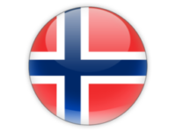 27 |  | NOR | trude | NIELSEN | 173 | 196
28 |  | JPN | miyuki | MURANO | 201 | 148
29 |  | DEN | mai | WACHSMUTH | 164 | 158
30 |  | HGK | wing - yee | IP | 155 | 163
31 |  | MAC | hio tai | WONG | 169 | 134
32 |  | LAT | liva | VAIVADE | 189 | 170
33 |  | CHN | yue | YUAN | 159 | 198
34 |  | BRA | erika | PIMENTA | 170 | 232
35 |  | CAN | maie-line | NADEAU | 142 | 137
36 |  | CHN | jiawen | SHEN | 140 | 163
37 |  | GER | mélanie | KLINKE | 161 | 148
...

DUO F
25 ème DEAFLYMPICS

DUO

PODIUM

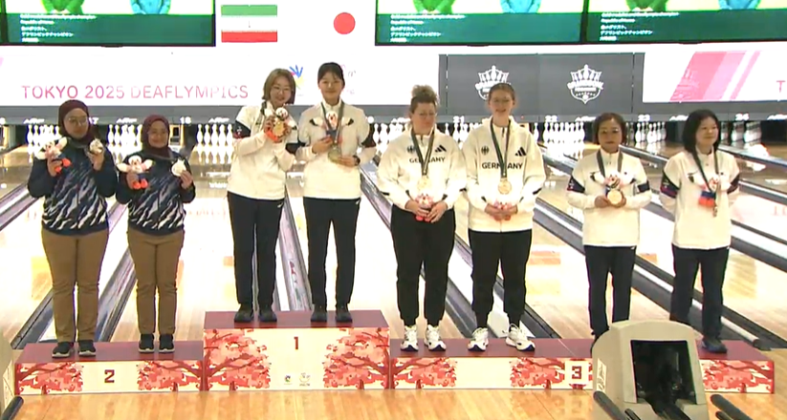

MACKERY NOR-MISHA ABDULLAH HUWAÏNAA | Héo séonsil LEE CHANMI | LINT TINA HOËNING THALIA | PARK SUNOK AN HYOUNGSOOK

DUO
...

TEAM F
25 ème DEAFLYMPICS

TEAM

PODIUM

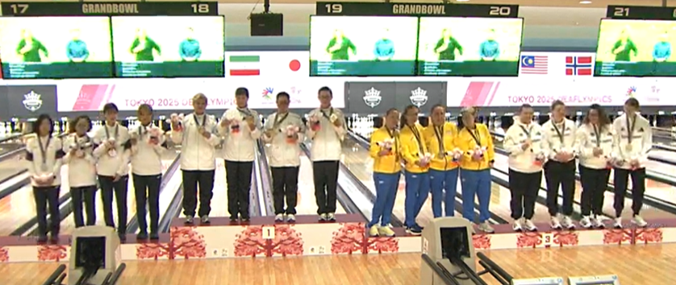

AN HYOUNGSOOK HEO Séonsil LEE CHANMI PARK SUNOK | chang yao - chien cheng i - mao LIN YAO - CHIN WANG UY - CHIN | DIACHENKO alla semizenko viktoria kovalchul katéryna zhukova anzhelika | forsith sabrina linz tina klinke mélanie heonig thalia

TEAM
...

TEAM M
25 ème DEAFLYMPICS

TEAM MIXTE

PODIUM

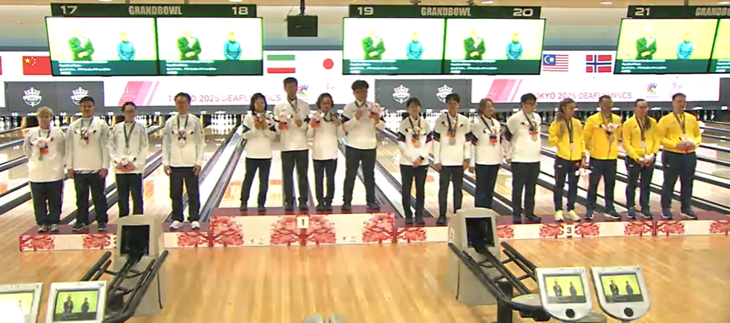

CHANG YAO - CHIEN chen chien - hao HSIEH CHENG - FU LIN YA - CHIN | AN hyoungsook CHOI HONG - CHANG PARK ji-hong park SUNOK | BAK JAEUNG HEO SéONSIL LEE CHANMI KIM JISU | semizenko viktoria TRUBIN sergiy KOVALCHUK KATéryna MAIIER rostyslav

TEAM MIXTE
...

